사용자 인터페이스 설계서
사용자 인터페이스 설계서
시스템명 |  |  |  | 작성자 | 정수환
단계명 | 설계 - 기획구상 단계 |  |  | 작성일자 | 2020.03.15 | 버전 | 1.1

사용자 인터페이스 구조도
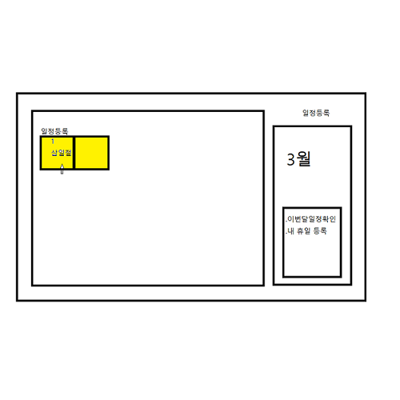 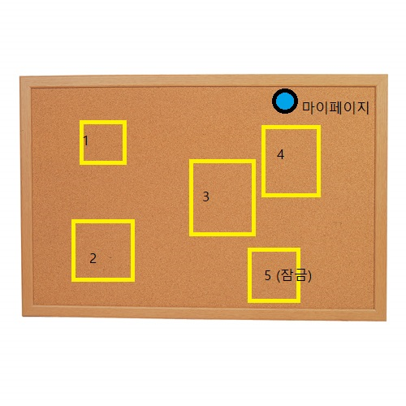

사용자 인터페이스 목록 - 화면
화면 ID |  | 화면명 |  | 관련 유스케이스 ID
 |  | 대문
 |  | 회원가입
 |  | 회원정보 수정 및 탈퇴
 |  | 그룹 선택
 |  | 그룹 게시물
 |  | 그룹 관리
 |  | 그룹 멤버
 |  | 그룹 초대
 |  | 그룹 게시물 작성
 |  | 그룹 게시물 읽기
 |  | 댓글 작성
 |  | 댓글 출력
 |  | 댓글 수정 및 삭제
 |  | 해시태그 작성
 |  | 통계

사용자 인터페이스 목록 - 출력물
출력물 ID |  | 출력물명 |  | 관련 유스케이스 ID
 |  | 게시물 목록
 |  | 캘린더
 |  | 통계

사용자 인터페이스 목록 - 화면 상세 설계
화면 ID |  |  |  | 화면명
관련 유스케이스 ID
관련 시퀀스도 ID
화면유형 |  |  |  | 메뉴경로
화면개요

입출력 항목
항목명 |  | 컨트롤명 | 타입 및 길이 |  | 속성 | Validation Check

처리 내용

기술적 고려사항

